評価票
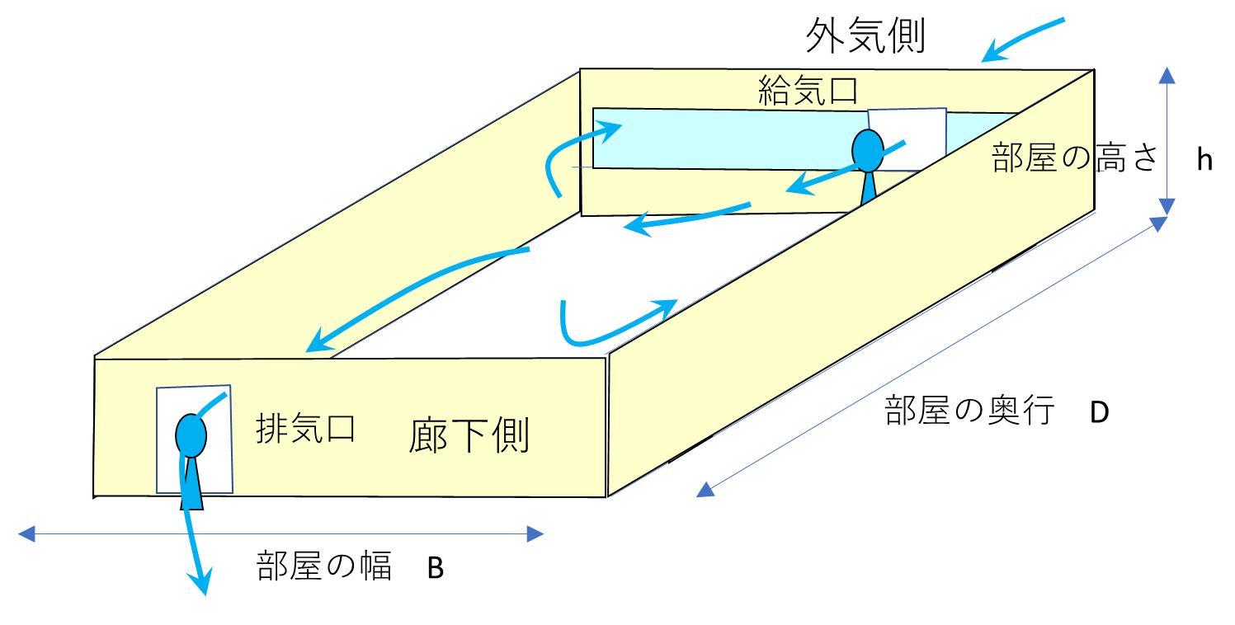
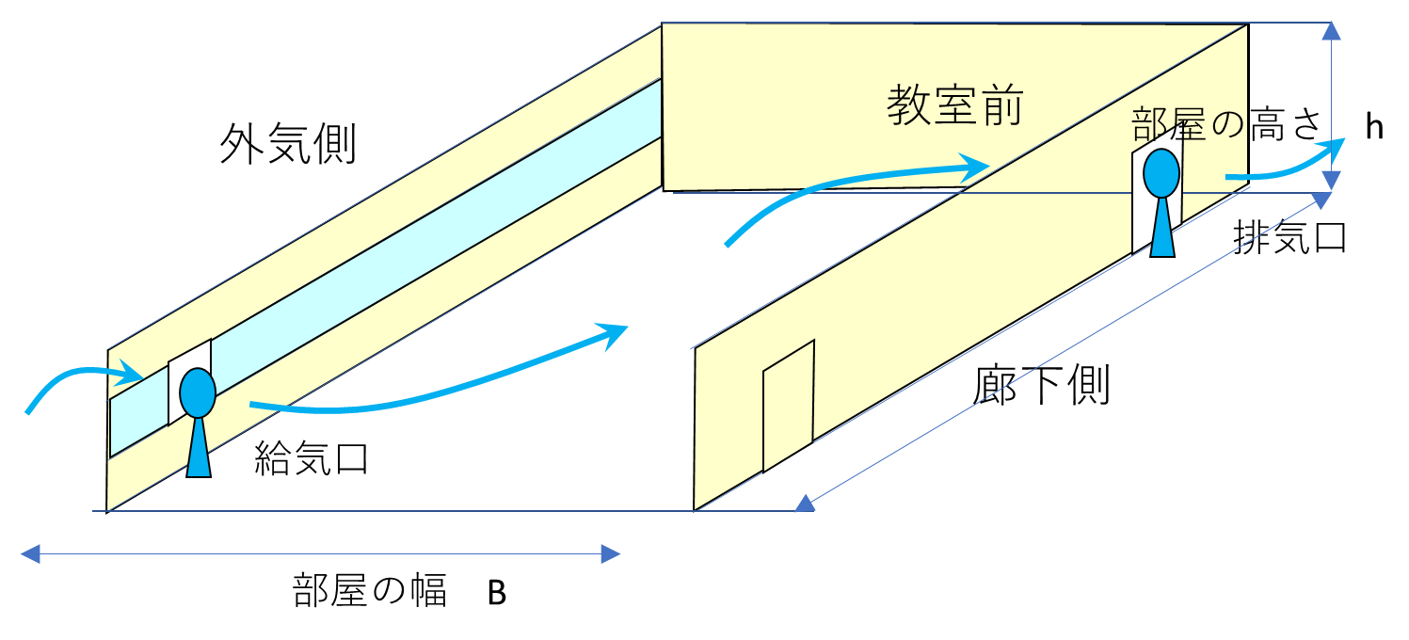
扇風機を用いた強制換気によるCovid-19エアロゾル感染に対する教室・執務室の安全性評価票
 |  |  | 2020年4月20日 新型コロナウイルス感染症対策本部 BCP検討WG作成
対象部屋
評価年月日
評価者氏名

 | 着色していない数値枠に値を入れてください。（半角数字のみ）
諸元 | 数値 | 単位 | 計算式など
部屋の寸法（幅） B | 7 | （ｍ） | 不明な場合，実測してください。（小数点1位，10cm単位）
部屋の寸法（奥行き） D | 9 | （m） | 不明な場合，実測してください。（小数点1位，11cm単位）
部屋の天井高さ h | 2.7 | （m） | 不明な場合，標準値 2.7m
部屋の面積 A | 63 | （m2） | A=B×D
部屋容量V | 170 | （m3） | V=Ah
給気側の扇風機能力（風量） Vw1 | 2000 | （m3/時間） | カタログ値，不明な場合，工場用：7000，家庭用：2000, ない場合0
排気側の扇風機能力（風量） Vw2 | 2000 | （m3/時間） | カタログ値，不明な場合，工場用：7000，家庭用：2000, ない場合0
実効換気能力（扇風機組合せ） Vw | 2000 | （m3/時間） | Vw=（1×Max（Vw1,Vw2)＋3×Min（Vw1,Vw2））／4
強制換気効率1（扇風機の設置状態） | 1.00 | 0～1 | 給気・排気側の開口部から0.5m以内に設置した場合：1.0，1.0m以内：0.8，2.0m以内：0.5
強制換気効率2（部屋の密閉度） | 1.00 | 0～1 | 給気・排気側の開口部以外の窓・戸を閉めている場合：1.0 給気・排気側の開口部以外の窓・戸を開けている場合：開口率
強制換気効率3（部屋の不整形度） | 1.00 | 0～1 | 矩形：1.0，平面形がでこぼこしている場合：0.8
有効換気量Vwe | 2000 |  | 有効換気量Vwe=効率1×効率2×効率3×実効換気能力Vw
換気回数 ACH-F | 11.8 | （回/時間） | 時間換気回数（ACH）=効率1×効率2×効率3×風量／部屋容量＝Vwe/V
建物設備機械換気による換気回数ACH-D | 0.0 | （回/時間） | 不明な場合：0，施設部で確認できるものもある。
換気回数 ACH | 11.8 |  | （ACH-F）と（ACH-D）の大きい方
判定 | 安全AA |  | AAA: ACH>12（安全）, AA: ACH>6(安全), NG: ACH<3（不安全）
不足換気量 | ---
許容収容人数 | 67 | 人 | 厚生労働省の対Covid-19暫定基準30m3/人

扇風機の配置
扇風機は，2台用いると換気効率が良い。想定換気経路から外れる凹部、隅部の滞留域に拡散用の扇風機（小さくてもよい）は効果的。
外気を取り入れ（給気），部屋の空気を排出する（排気）
給気口・排気口となる2か所の開口部以外は閉じる方が換気効率は良い。
ただし，3時間に1度程度（5～10分），全窓を全開，全戸を全開にして自然換気をすること。

部屋の強制換気
教室の強制換気

